상품제안서
볼빅 V 패턴 자동우산 골프 우산 볼빅 우산 | 상품코드: F26250

 |  |  |  |  |  |  | 02-412-0044 | www.easy1.co.kr
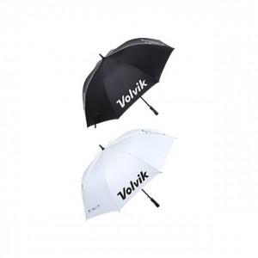

【상세/제작정보】

【인쇄/포장옵션】 | / 포장불가능

【공급단가】 | 수량 | 20~ | 50~ | 100~ | 300~ | 500~
*VAT별도 | 단가 | 35,620원 | 35,050원 | 34,200원 | 33,340원 | 32,770원

【상품 URL】 | http://www.easy1.co.kr/src/goods_detail.php?gdno=26250

